注意事項
【注意事項】
①姓と名の間には半角スペースが入ります。
全角スペースにしたい場合、スペースが不要などの指定がある場合は、
お手数ですがご注文時にメールにてお申し付けください。
②縦書きサイズが含まれる商品の場合、ローマ字の縦書きサイズはお名前が横書きになります。
イラスト部分は縦方向のままとなります。
③数字は2桁まで。
3桁以上は縦書きサイズでは、数字が1桁ずつ縦に並びます。
④旧字体や特殊な字体の場合、入力した漢字がそのまま作成されない場合があります。
特殊な文字をご希望の場合は、お手数ですがご注文時にメールにてお申し付けください。

【作成するお名前について】
■シール商品共通

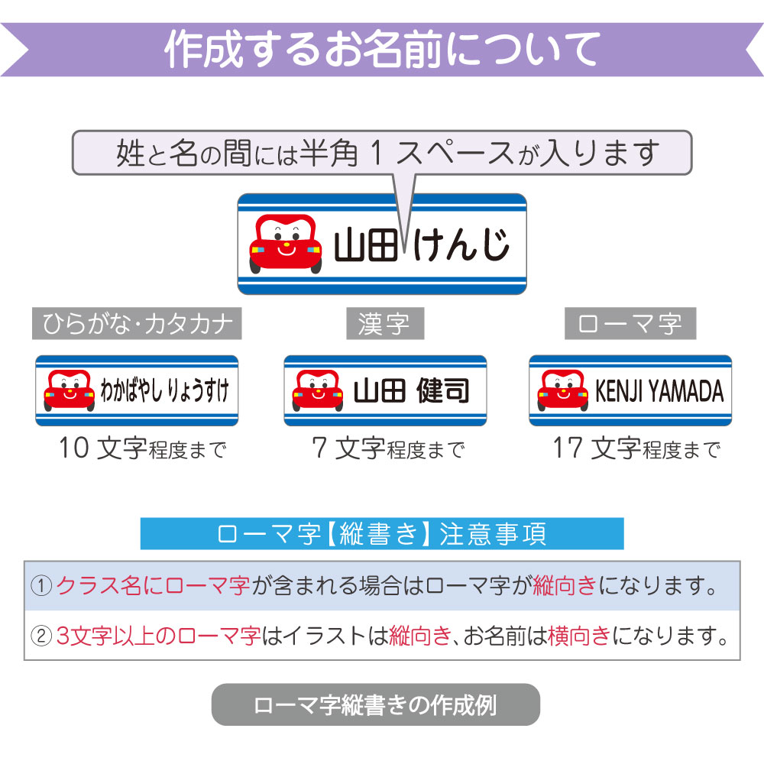

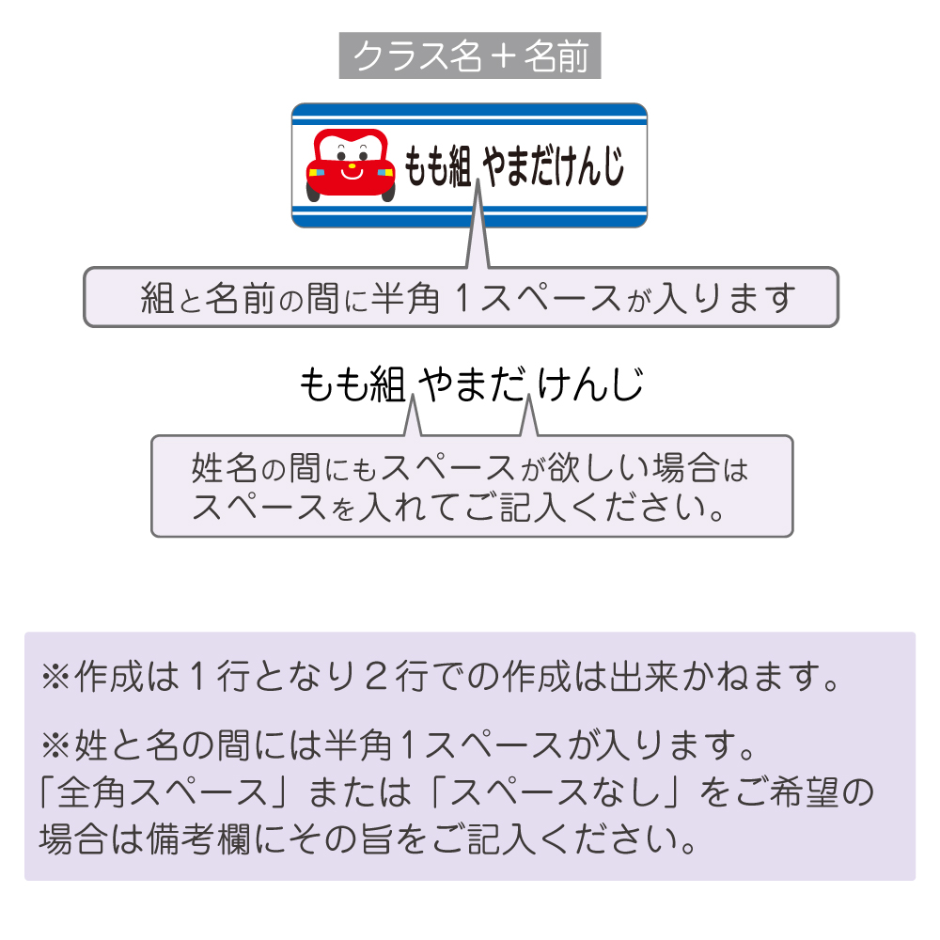

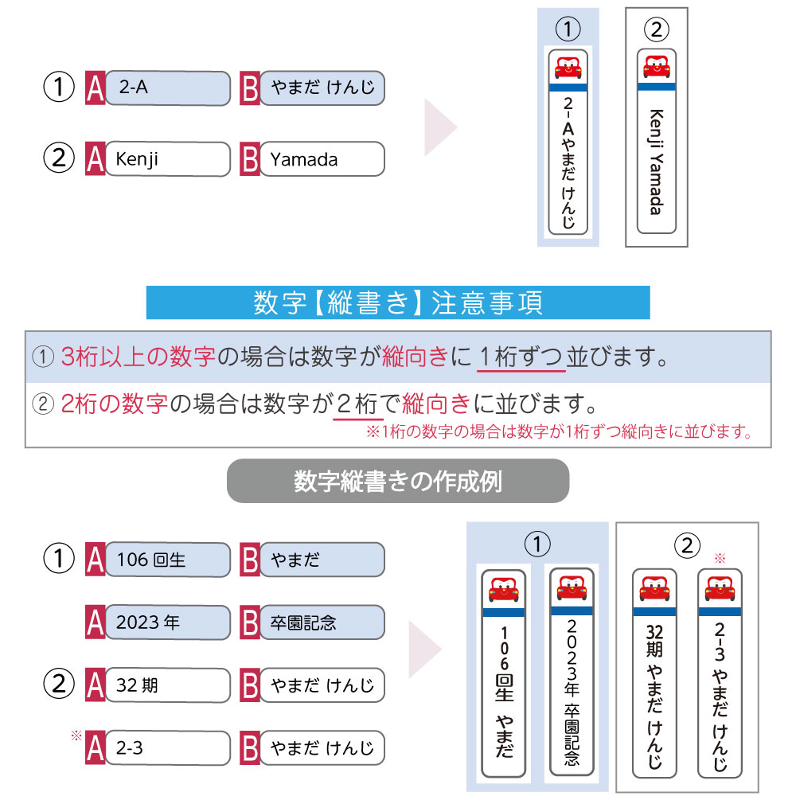

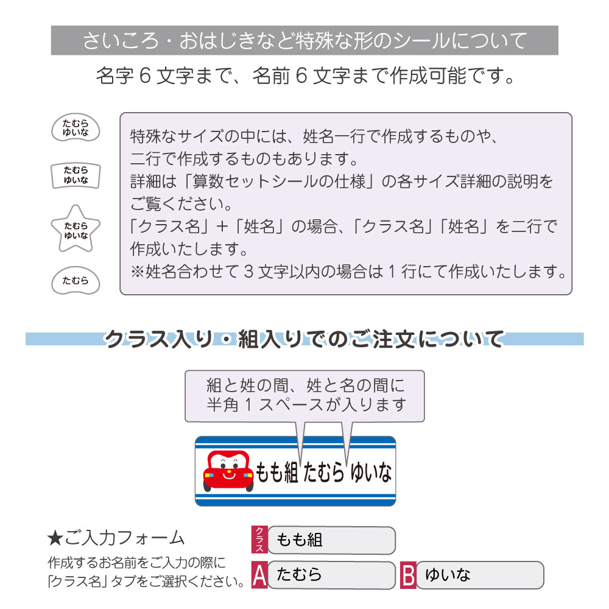
■算数シールの場合
 | 【おはじき・サイコロサイズについて】
 | ※姓6文字まで、名6文字まで作成可能です。
 | ※クラス名入りの場合は下記のように作成致します。
 | ＜例＞作成するお名前「1年2組 たむら ゆいな」
 | おはじき・サイコロサイズ：1行目「1年2組」2行目「たむら ゆいな」
 | （シートタイプによって変わります。）

入力方法
【ご注文者様・送付先情報】
ご注文者様氏名 | 田中明子
ご注文者様郵便番号 | 541-0054
ご注文者様住所 | 大阪府大阪市中央区南本町▲-▲-▲
ご注文者様欄を入力すると自動で同じものが入力されます。送付先が変わる場合のみ変更ください。
ご注文者様電話番号 | 06-6121-▲▲▲▲

送付先氏名 | 田中明子
送付先郵便番号 | 541-0054
送付先住所 | 大阪府大阪市中央区南本町▲-▲-▲
送付先電話番号 | 06-6121-▲▲▲▲

「無」の場合、「宛名」、「但書」は空欄のままで大丈夫です。
「無」の場合、「デザイン」、「表書き」はそのままで大丈夫です。
【領収書・熨斗・有料ラッピング指定】
領収書の有無（※メールで送付いたします） | 有
宛名 | ゼスト幼稚園卒園委員
但書 | 卒園祝いとして
熨斗（無料）の有無 | 有
デザイン | ▼熨斗のデザインをお選びください
シール商品はギフト用クリアファイルがございます。
表書き | ▼表書きをお選びください
ギフト用クリアファイル（有料）の有無 ※1枚100円×人数分 ※シール商品のみ | 有
シートタイプが必要なご注文（お名前シール/タグ用お名前シール/算数セット用シール）を含む場合のみご選択ください。

【作成する商品】 | ※姓と名の間には「半角スペース」が入ります。 ※算数セットシールにはピンセットが付いています。
商品名 | 2点セットC(お名前シール+名入れ鉛筆)
お名前シールのシートタイプ | 1.スタンダードタイプ | タグ用お名前シールのシートタイプ | ▼タグ用シールが含まれる場合はご選択ください
算数セットシールのシートタイプ | ▼算数セットシールが含まれる場合はご選択ください
デザイン1 | デザイン2 | 姓 | 名
701-1.無地 |  | たかぎ | はると
101-1.いぬA |  | やました | なんとか
「お名前キーホルダー」をご注文の場合は、デザイン1、デザイン2にご希望のデザインをそれぞれご記入ください。
105-1.ねこA |  | やすだ | ゆうま

姓名の間のスペースが不要の場合、「姓」欄にフルネームをご記入ください。

姓、名の順番で自動作成されます。
ローマ字で、名、姓の順番で印字をご希望の場合は、「姓」欄に名を、「名」欄に姓をご記入ください。
姓のみ、名のみの場合は、「姓」欄にご記入ください。

